ОтчетОбразец
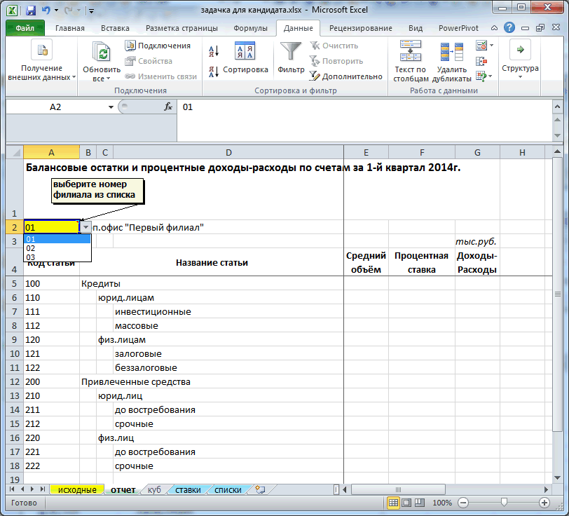

задание
1. В листе "исходные" - допроставить формулой название статей и названия филиалов. Номер и названия всех филиалов и статей перечислены на листе "списки". 2. На листе "Отчет" (см. screen на листе ОтчетОбразец) сделать автоматический "выпадающий" список с выбором одного из нескольких значений (номер филиала) - см. лист "ОтчетОбразец". Номера и названия всех филиалов перечислены на листе "списки". 3. На листе "Отчет" правее номера нужно автоматически выводить название филиала - в зависимости от выбранного номера. Номера и названия всех филиалов перечислены на листе "списки". 4. В листе "Отчет" с помощью формул вывести - среднеквартальный объём (пользуясь исходными данными) по каждой статье по выбранному филиалу - годовую процентную ставку (пользуясь данными на листе "ставки") по каждой статье, - рассчитать процентные доходы-расходы за квартал (ориентируясь на объём и ставку),
- ниже под таблицей рассчитать процентную маржу (за отчетный квартал в целом по всем статьям в %%годовых). 5. На листе "куб" - построить две сводных таблицы: 5.1. со среднеквартальными объёмами, 5.2. с помесячной динамикой объёмов. Пользователь должен иметь возможность выбрать номер филиала в области фильтра каждой из сводных таблиц. При необходимости на листе "исходные" можно добавлять недостающие вспомогательные колонки (новые вычисляемые поля).

